1.PT結果報告書
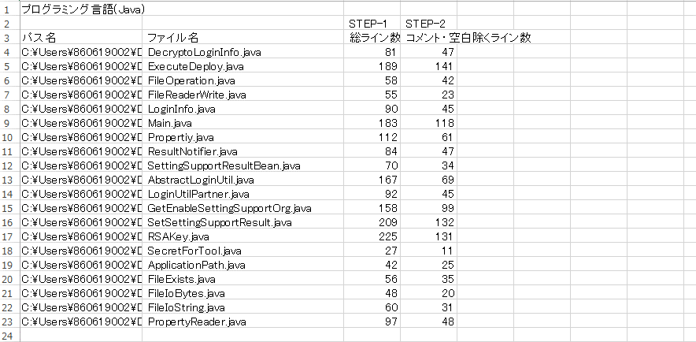
1. PT結果報告書

 | 機能名 | deploymeta |  | 処理名 | 配信後設定自動化ツール |  |  |  |  |  | 標準/アドオン | アドオン | 総ステップ数 | 1204

 | 試験区分 | チェック内容 | 合格基準 |  | チェック結果 |  |  |  |  | インプット資料 | 試験担当 |  | レビュアー
 |  |  |  |  | 発生件数 |  | 対応結果 |  | 基準未達時理由 |  | 担当者 | 確認日 | 担当者 | 確認日
 | PT | テストケース | テストケース数 |  | 20 | 件 |  |  | 少数パターンでパターン網羅が可能なため
 |  |  | 90-110件 / KS 以上 |  | 17 | 件/KS
 |  | テスト実施 | 不具合 0件 |  |  |  | 0 | 件
 |  |  | 不具合検出数 |  | 0 | 件
 |  |  | 5-10件 / KS |  | 0 | 件/KS

